Output
Calculo de N° de taladros by JOEL BARRANTES

✔ Area y perímetro de la sección
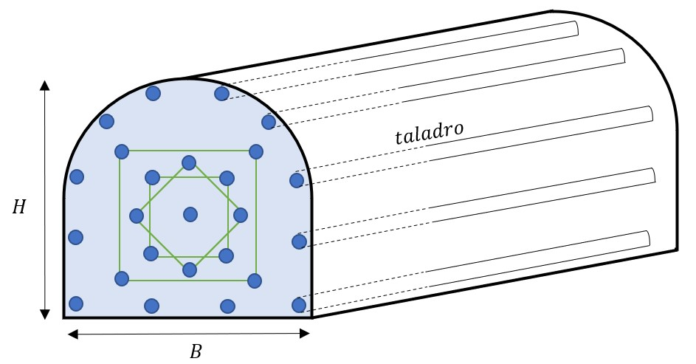

Datos de la sección |  | Datos y respuestas de perforación y voladura
Base (B) | 3 | Longitud de barrenos (pies) |  | 8
Altura (H) | 3 | (=) N° de taladros de perforación |  | 28.722813233
 |  |  | Redondeo | 29
Area (S) y Perímetro (P) |  | (=) Taladros vacios |  | 3
(=)S(m2) | 8.25 | Eficiencia de perforación (%) |  | 0.9
(=)P(m) | 11.489 | Eficiencia de voladura (%) |  | 0.9
 |  | (=) Longitud del taladro (pies) |  | 7.2
 |  | (=)Longitud del taladro (metros) |  | 2.19456
 |  | (=) Longitud Total perforado (metros) |  | 63.64224
 |  | (=) Avance por disparo (m) |  | 1.975104
 |  | (=) Disparo/día (rendimiento) |  | 1

